Titel
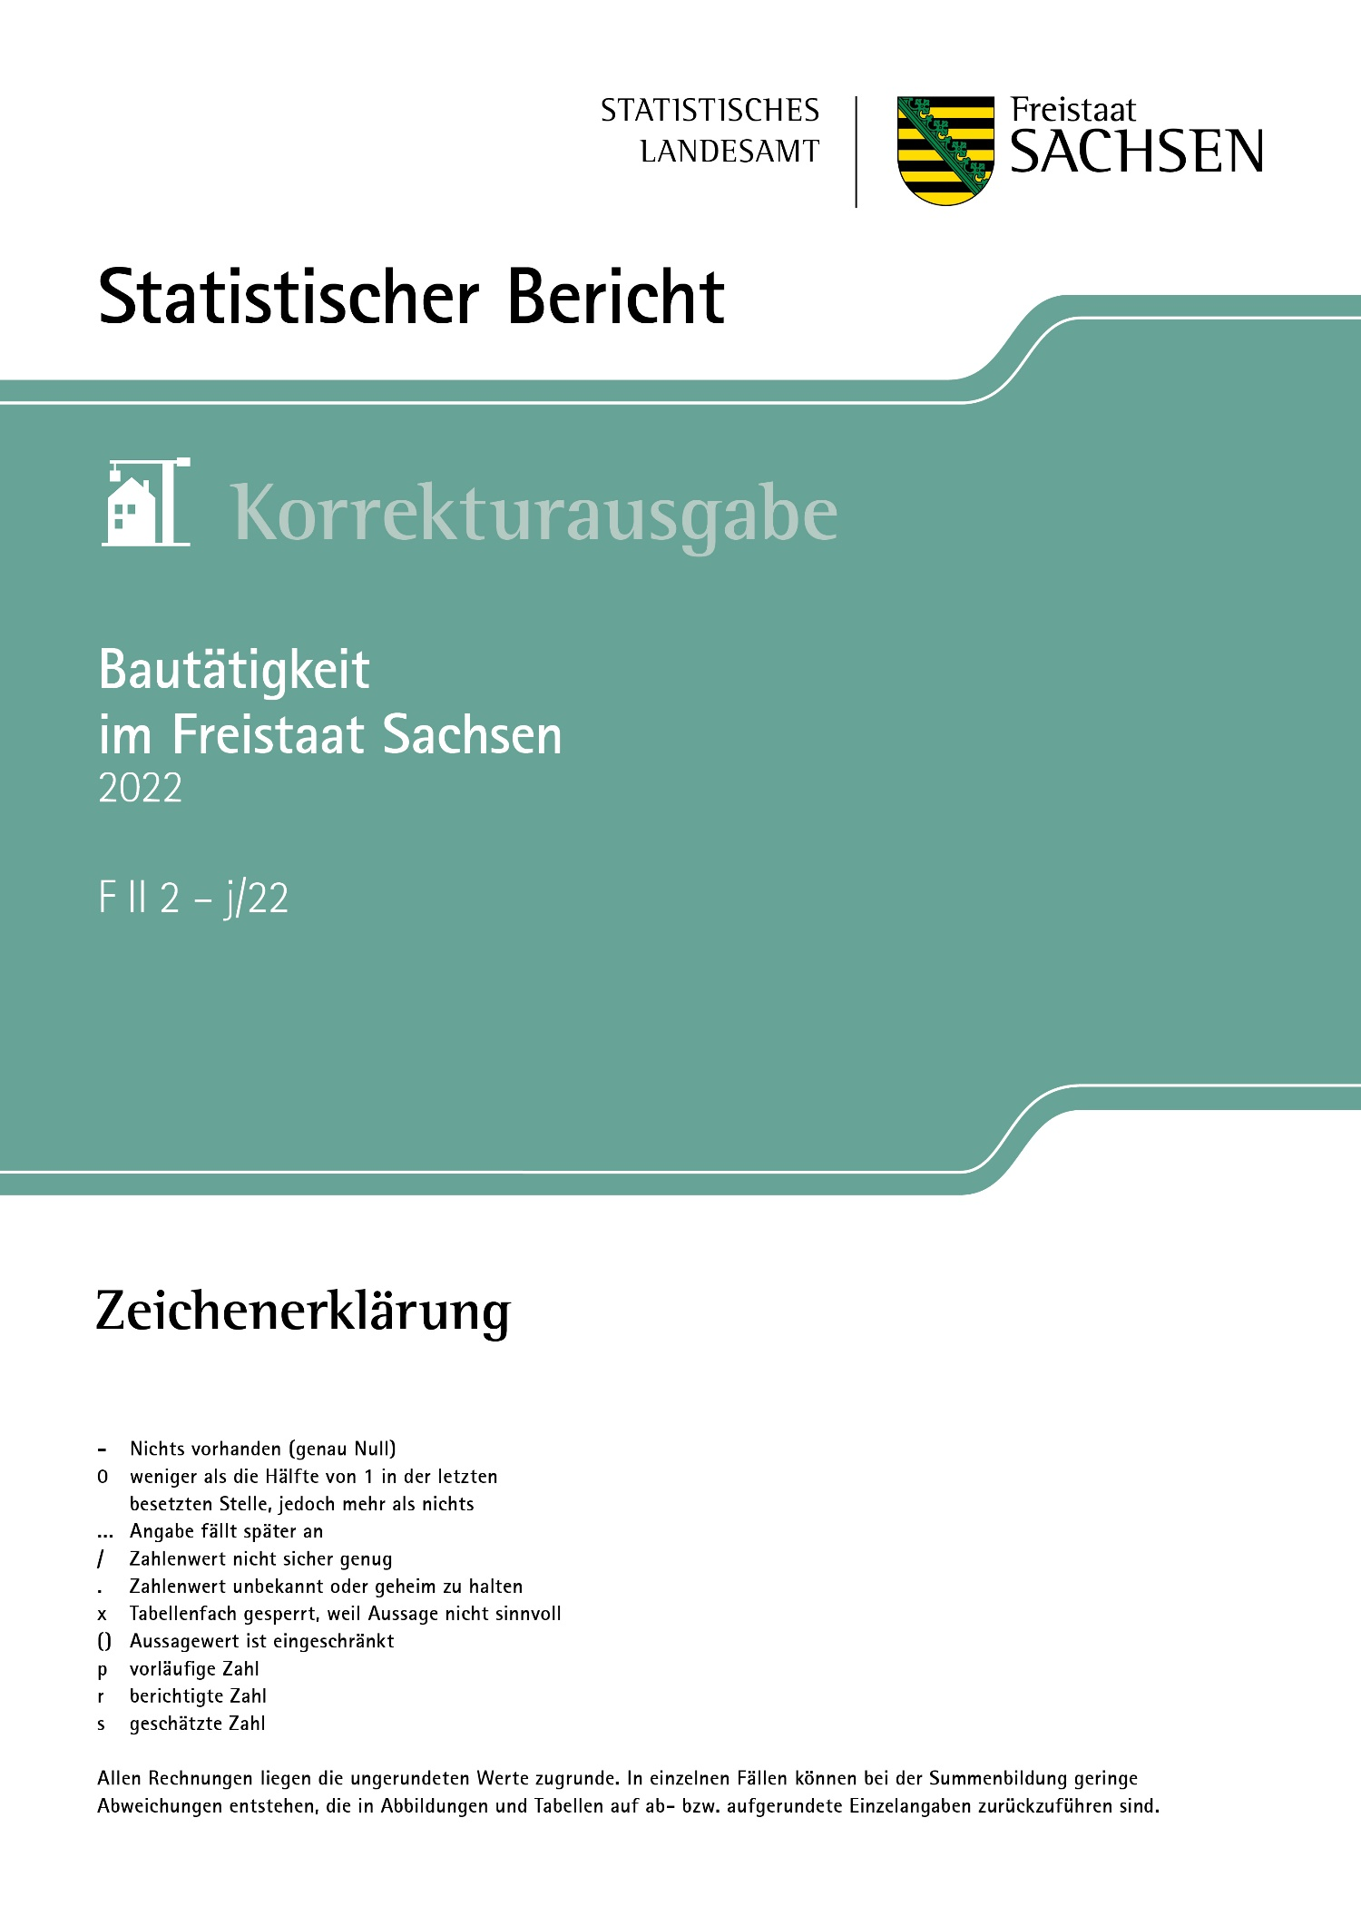
Inhalt
Impressum

Impressum
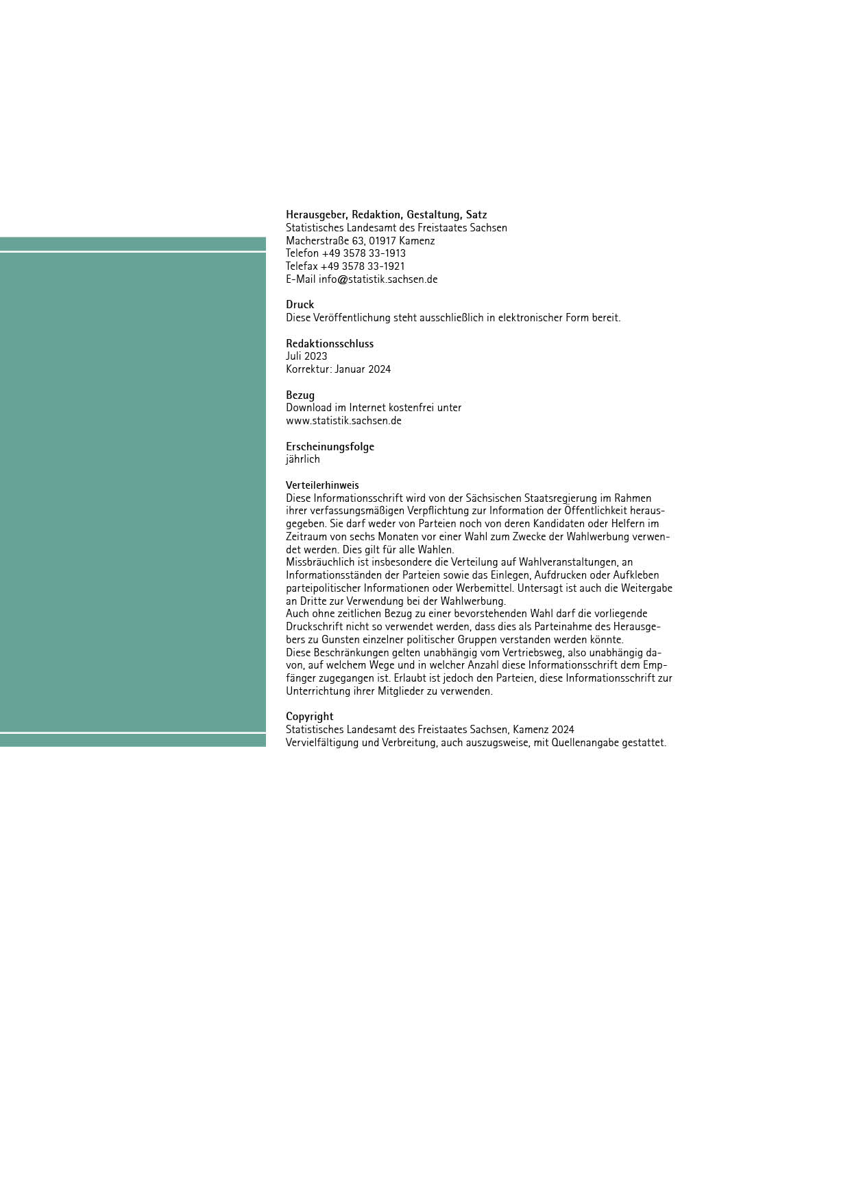
Inhalt

T26
Inhalt

26. Bauabgänge im Wohnbau nach Gebäudearten, Eigentümern, Baujahren und Abgangsursachen

Jahr 2022
Merkmal | Insgesamt |  | Abgang ganzer Gebäude
 | Gebäude/ Gebäudeteile | Wohnfläche | Gebäude | Wohnungen |  | Nutzfläche
 |  |  |  | insgesamt | Wohnfläche
 | Anzahl | 1 000 m² | Anzahl |  | 1 000 m²

 | Gebäudeart

Wohngebäude mit 1 Wohnung | x | x | 101 | 101 | 11.6 | 3.6
Wohngebäude mit 2 Wohnungen | x | x | 15 | 30 | 2.8 | 0.9
Wohngebäude mit 3 u. mehr Wohnungen | x | x | 87 | 700 | 45.2 | 9.7
Wohnheime | 1 | 2.0 | 1 | 84 | 2.0 | -

Wohngebäude insgesamt | 220 | 65.5 | 204 | 915 | 62.0 | 14.2

 | Eigentümer

Öffentliche Eigentümer | 19 | 7.1 | 19 | 148 | 7.1 | 1.9
Unternehmen | 76 | 39.8 | 72 | 576 | 36.9 | 6.2
dav. Wohnungsunternehmen | 62 | 36.6 | 58 | 533 | 33.7 | 5.1
Immobilienfonds | 2 | 0.5 | 2 | 8 | 0.5 | 0.3
sonstige Unternehmen (ohne Wohnungsunternehmen) | 12 | 2.7 | 12 | 35 | 2.7 | 0.9
Private Haushalte | 122 | 17.2 | 110 | 180 | 16.6 | 5.3
Organisationen ohne Erwerbszweck | 3 | 1.4 | 3 | 11 | 1.4 | 0.7

 | Baujahr

vor 1919 | 82 | 16.5 | 77 | 176 | 16.1 | 5.3
1919 bis 1948 | 49 | 9.5 | 46 | 122 | 9.3 | 3.5
1949 bis 1978 | 66 | 23.6 | 62 | 423 | 23.1 | 2.8
1979 bis 1986 | 15 | 14.6 | 13 | 180 | 12.2 | 2.2
1987 bis 1990 | 3 | 0.1 | 1 | 1 | 0.1 | 0.0
1991 bis 1995 | 1 | 0.1 | 1 | 1 | 0.1 | 0.1
1996 bis 2010 | 3 | 0.6 | 3 | 6 | 0.6 | 0.1
2011 und später | 1 | 0.5 | 1 | 6 | 0.5 | 0.2

 | Abgangsursache

Schaffung öffentlicher Verkehrsflächen | x | x | - | - | - | -
Schaffung von Freiflächen | x | x | 54 | 404 | 22.4 | 4.2
Errichtung eines neuen Wohngebäudes | x | x | 69 | 90 | 9.2 | 2.4
Errichtung eines neuen Nichtwohn- gebäudes | x | x | 7 | 12 | 1.3 | 0.5
Bauherren
Bauherren
Bauherren
Bauherren
Bauordnungsrechtliche Unzulässigkeit | x | x | 2 | 7 | 0.6 | -
Außergewöhnliches Ereignis (z.B. Brand) | x | x | 11 | 34 | 2.6 | 1.0
Sonstige Gründe | x | x | 34 | 289 | 18.8 | 3.2
Nutzungsänderung1) | x | x | 27 | 79 | 7.0 | 2.8
_____
1) Mit und ohne Baumaßnahme.

A1
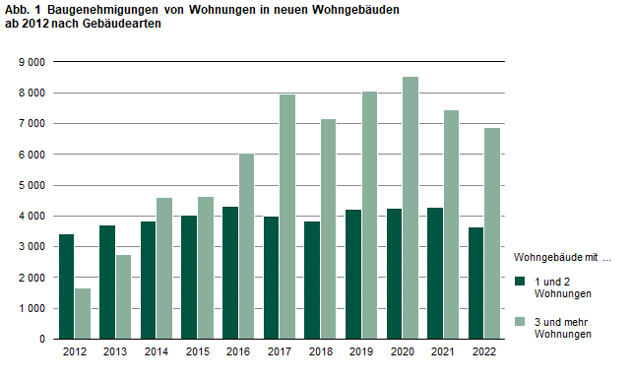
Inhalt

A2
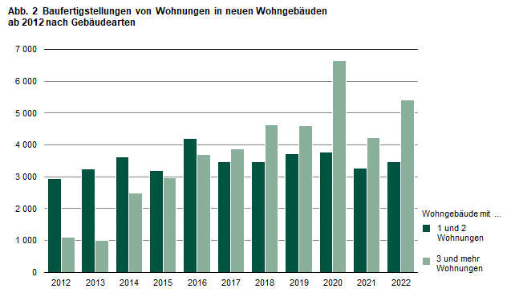
Inhalt

A3
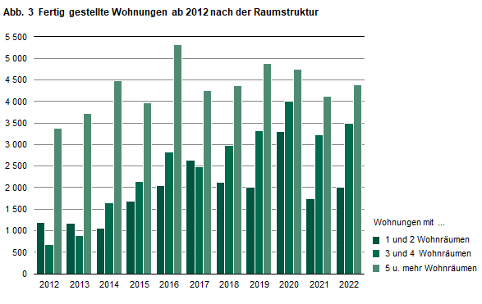
Inhalt

A4
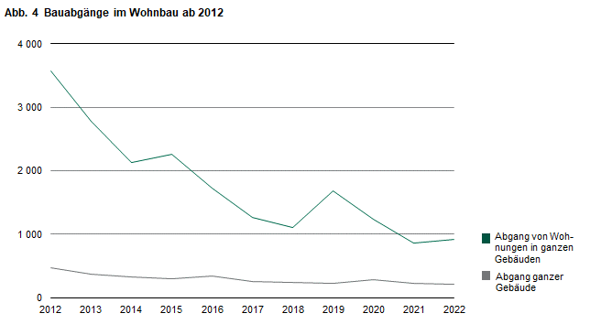
Inhalt

A5
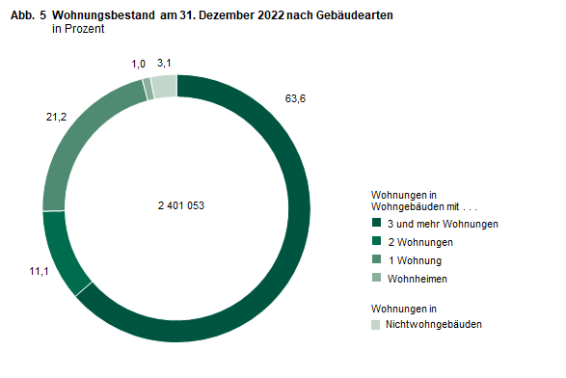
Inhalt

A6
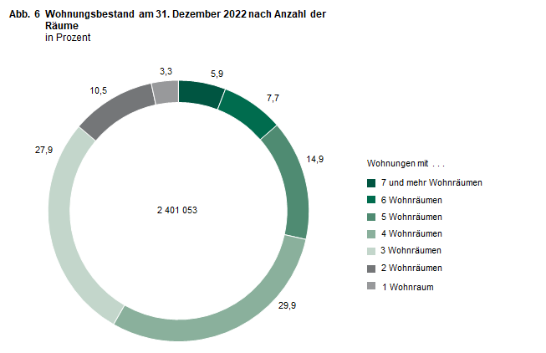
Inhalt

